상품제안서
액센 A132 360° 회전 맥세이프 무드램프 3in1 무선충전기 1P | 상품코드: F31191

 |  |  |  |  |  |  | 02-412-0044 | www.easy1.co.kr
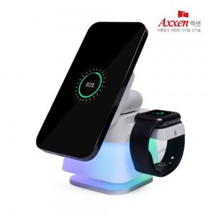

【상세/제작정보】 | <p>1박스 입수 수량 - 40개</p><p>1박스 택배비: 4000원&nbsp;</p>

【인쇄/포장옵션】 | 레이저, 풀칼라 / 포장지포장

【공급단가】 | 수량 | 50~ | 100~ | 500~ | 1,000~ | 2,000~
*VAT별도 | 단가 | 16,810원 | 16,190원 | 15,560원 | 14,940원 | 14,570원

【상품 URL】 | http://www.easy1.co.kr/src/goods_detail.php?gdno=31191

